Graphique 1
Graphique 1 : Nombre de foyers « IFI » en 2020 et IFI médian par foyer, par tranche de patrimoine immobilier imposable

0

Note : La médiane est la valeur telle qu’elle divise la population étudiée en deux groupes d’effectifs égaux.
Lecture : Au 1er janvier 2020, plus de 65 000 foyers ont déclaré un patrimoine immobilier imposable compris entre 1,3 et 1,8 million d’euros, pour un montant d’IFI médian de près de 4 000 euros.
Champ : Ensemble des foyers fiscaux déclarant l’IFI.
Source : Déclaration 2020 sur la fortune immobilière au 1er janvier 2020, DGFiP.

Tranche de patrimoine | Nombre de foyers | IFI médian
De 1,3 à 1,8 millions | 65,408 | 3,835
De 1,8 à 2,5 millions | 41,605 | 7,504
De 2,5 à 5 millions | 29,183 | 15,679
De 5 à 7,5 millions | 4,373 | 43,303
De 7,5 à 10 millions | 1,344 | 74,685
De 10 à 15 millions | 838 | 110,093
Plus de 15 millions | 586 | 195,730

Graphique 2
Graphique 2 : Patrimoine immobilier imposable moyen par classe d’âge dans l’ensemble des foyers « IFI » en 2020

Note : La classe d’âge du foyer est celle du premier déclarant.
Lecture : En 2020, 0,1 % des foyers fiscaux déclarant l’IFI ont un premier déclarant âgé de moins de 25 ans, et leur patrimoine immobilier imposable est en moyenne de 3,21 millions d’euros.
Champ : Ensemble des foyers fiscaux déclarant l’IFI.
Source : Déclaration 2020 sur la fortune immobilière au 1er janvier 2020, DGFiP.

Classe d'âge | Montant moyen de patrimoine | Part de la classe d'âge
Moins de 25 ans | 3.2 | 0.1
De 25 à 44 ans | 2.7 | 2.5
De 45 à 54 ans | 2.4 | 9.0
De 55 à 64 ans | 2.4 | 22.2
De 65 à 74 ans | 2.4 | 33.4
75 ans et plus | 2.5 | 32.8

Carte 1
Carte 1 : Part de foyers déclarant l’IFI parmi les déclarants de l’impôt sur le revenu en 2020, par département, en %
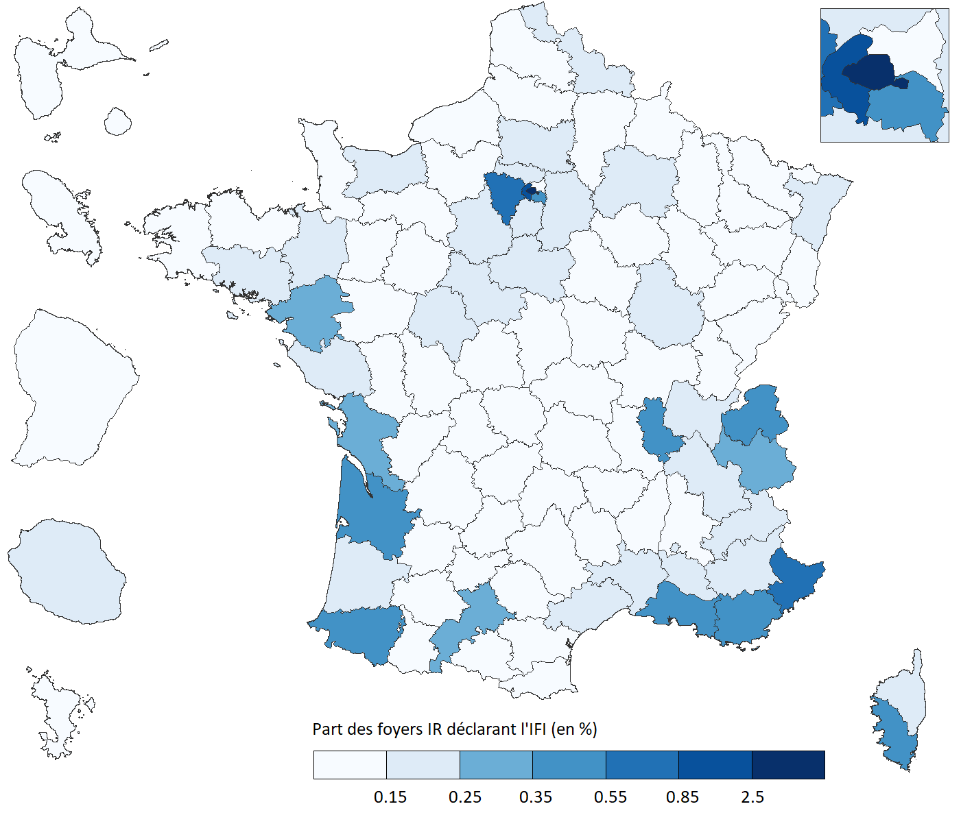

Lecture : Au 1er janvier 2020, près de 2,6 % des foyers résidant à Paris et imposés à l’IR ont effectué une déclaration d’impôt sur la fortune immobilière.
Champ : Ensemble des foyers fiscaux déclarant l’IR et l’IFI.
Source : Déclaration 2020 d’impôt sur les revenus 2019, déclaration 2020 sur la fortune immobilière au 1er janvier 2020, DGFiP.

Département ou territoire | Taux de foyers IFI parmi les foyers ayant déclaré l'IR (en %)
AIN | 0.21%
AISNE | 0.11%
ALLIER | 0.10%
ALPES-DE-HAUTE-PROVENCE | 0.17%
HAUTES-ALPES | 0.19%
ALPES-MARITIMES | 0.70%
ARDECHE | 0.09%
ARDENNES | 0.05%
ARIEGE | 0.05%
AUBE | 0.11%
AUDE | 0.09%
AVEYRON | 0.14%
BOUCHES-DU-RHONE | 0.36%
CALVADOS | 0.22%
CANTAL | 0.10%
CHARENTE | 0.09%
CHARENTE-MARITIME | 0.26%
CHER | 0.09%
CORREZE | 0.10%
CORSE-DU-SUD | 0.52%
HAUTE-CORSE | 0.25%
COTE-D'OR | 0.18%
COTES-D'ARMOR | 0.11%
CREUSE | 0.08%
DORDOGNE | 0.10%
DOUBS | 0.09%
DROME | 0.14%
EURE | 0.13%
EURE-ET-LOIR | 0.17%
FINISTERE | 0.11%
GARD | 0.17%
HAUTE-GARONNE | 0.29%
GERS | 0.11%
GIRONDE | 0.45%
HERAULT | 0.23%
ILLE-ET-VILAINE | 0.24%
INDRE | 0.09%
INDRE-ET-LOIRE | 0.18%
ISERE | 0.18%
JURA | 0.08%
LANDES | 0.21%
LOIR-ET-CHER | 0.17%
LOIRE | 0.11%
HAUTE-LOIRE | 0.08%
LOIRE-ATLANTIQUE | 0.28%
LOIRET | 0.16%
LOT | 0.09%
LOT-ET-GARONNE | 0.11%
LOZERE | 0.06%
MAINE-ET-LOIRE | 0.12%
MANCHE | 0.11%
MARNE | 0.20%
HAUTE-MARNE | 0.05%
MAYENNE | 0.12%
MEURTHE-ET-MOSELLE | 0.11%
MEUSE | 0.05%
MORBIHAN | 0.20%
MOSELLE | 0.10%
NIEVRE | 0.06%
NORD | 0.15%
OISE | 0.20%
ORNE | 0.11%
PAS-DE-CALAIS | 0.09%
PUY-DE-DOME | 0.12%
PYRENEES-ATLANTIQUES | 0.35%
HAUTES-PYRENEES | 0.06%
PYRENEES-ORIENTALES | 0.13%
BAS-RHIN | 0.22%
HAUT-RHIN | 0.12%
RHONE | 0.45%
HAUTE-SAONE | 0.05%
SAONE-ET-LOIRE | 0.10%
SARTHE | 0.12%
SAVOIE | 0.32%
HAUTE-SAVOIE | 0.54%
PARIS | 2.58%
SEINE-MARITIME | 0.15%
SEINE-ET-MARNE | 0.21%
YVELINES | 0.82%
DEUX-SEVRES | 0.08%
SOMME | 0.14%
TARN | 0.11%
TARN-ET-GARONNE | 0.09%
VAR | 0.54%
VAUCLUSE | 0.24%
VENDEE | 0.17%
VIENNE | 0.12%
HAUTE-VIENNE | 0.11%
VOSGES | 0.06%
YONNE | 0.11%
TERRITOIRE DE BELFORT | 0.07%
ESSONNE | 0.23%
HAUTS-DE-SEINE | 1.38%
SEINE-SAINT-DENIS | 0.10%
VAL-DE-MARNE | 0.46%
VAL-D'OISE | 0.18%
GUADELOUPE | 0.08%
MARTINIQUE | 0.09%
GUYANE | 0.08%
LA REUNION | 0.18%
MAYOTTE | 0.02%
RESIDENTS A l'ETRANGER | 2.72%

Graphique 3
Graphique 3 : Composition du patrimoine immobilier imposable des foyers « IFI » par tranche de niveau de patrimoine en 2020, en %

Note : Les dettes sont représentées négativement car retirées du montant total des biens déclarés lors du calcul du patrimoine.
Lecture : En 2020, la résidence principale des foyers « IFI » dont le patrimoine immobilier imposable est situé entre 1,3 et 2,5 millions d’euros représente en moyenne un tiers de leur patrimoine.
Champ : Ensemble des foyers fiscaux déclarant l’IFI.
Source : Déclaration 2020 sur la fortune immobilière au 1er janvier 2020, DGFiP.

Biens déclarés | Tranche de patrimoine
 | De 1,3 à de 2,5 millions | De 2,5 à 5 millions | De 5 à 10 millions | Plus de 10 millions
Résidence principale | 29.5 | 20.5 | 12.7 | 6.5
Autres immeubles | 58.2 | 57.6 | 54.3 | 39.0
Immobilier indirect | 17.1 | 26.0 | 37.0 | 56.3
Dettes | -6.9 | -6.1 | -5.6 | -3.8
Divers | 2.1 | 2.0 | 1.6 | 2.0

